loansID-balances
API: | Recurso: GET | /loans/v1/loans/{loanID}/balance

Request:
Field Name | Glosa FieldName | Type Request | ISO20022 Type | JSON Data Type | Cardinalidad | Mandatory | Ejemplo | Observaciones
loanID | Identificador del Préstamo | Max40Text | string |  | [1..1] | Sí | "LN12345"
fromDate | Fecha inicio de rango | ISODate | string (date) |  | [0..1] | No | "2025-01-01"
toDate | Fecha fin de rango | ISODate | string (date) |  | [0..1] | No | "2025-03-31"
page | Número de página | Query Param | Max5NumericText | number (int) | [0..1] | No | 1 | Para paginación, indica la página que se desea consultar.
pageSize | Tamaño de página | Query Param | Max5NumericText | number (int) | [0..1] | No | 20 | Para paginación, indica la cantidad de cuentas por página.

Response:
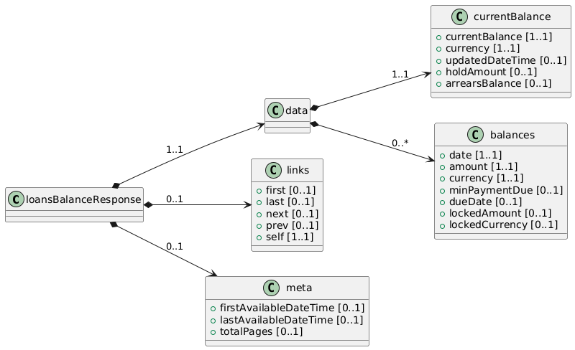
Field Name | Glosa FieldName | ISO20022 Type | JSON Data Type | Cardinalidad | Mandatory | Ejemplo | Observaciones | Path
loansBalanceResponse | Objeto principal | - | object | [1..1] | Sí |  | Raíz de la respuesta donde se incluyen el saldo actual y, si corresponde, el historial de saldos. | /loansBalanceResponse
data | Objeto principal | - | object | [1..1] | Sí |  | Raíz de la respuesta donde se incluyen el saldo actual y, si corresponde, el historial de saldos. | /loansBalanceResponse/data
currentBalance | Objeto principal | - | object | [1..1] | Sí |  | Raíz de la respuesta donde se incluyen el saldo actual y, si corresponde, el historial de saldos. | /loansBalanceResponse/data/currentBalance
currentBalance | Saldo actual | Amount | number | [1..1] | Sí | 3000000 | Monto total adeudado en este momento (incluyendo intereses no facturados si aplica). | /loansBalanceResponse/data/currentBalance/currentBalance
currency | Moneda del saldo actual | ISO4217CurrencyCode | string | [1..1] | Sí | "CLP" | Moneda en que se expresa el saldo actual (p.ej. CLP, USD). | /loansBalanceResponse/data/currentBalance/currentBalance/currency
updatedDateTime | Fecha/Hora de cálculo | ISODateTime | string (date-time) | [0..1] | No | "2025-02-25T15:00:00Z" | Momento exacto en que se obtuvo el saldo actual. | /loansBalanceResponse/data/currentBalance/currentBalance/updatedDateTime
holdAmount | Monto retenido | Amount | number | [0..1] | No | 20000 | Detail: Parte del saldo bloqueado por algún proceso (p.ej. cheque en canje, refinanciamiento en curso, etc.). | /loansBalanceResponse/data/currentBalance/currentBalance/holdAmount
arrearsBalance | Monto en atraso | Amount | number | [0..1] | No | 150000 | Detail: Si hay una parte de la deuda vencida y pendiente de pago. | /loansBalanceResponse/data/currentBalance/currentBalance/arrearsBalance
balances | Historial de saldos | Array<LoanBalanceHistory> | array<object> | [0..*] | No |  | Lista de registros de saldos históricos (si fromDate / toDate fueron provistos). | /loansBalanceResponse/data/balances
date | Fecha del saldo | ISODateTime | string (date-time) | [1..1] | Sí | "2025-01-10T00:00:00Z" | Momento en que se registró el saldo. | /loansBalanceResponse/data/balances/date
amount | Monto del saldo | Amount | number | [1..1] | Sí | 2500000 | Valor monetario en esa fecha/hora (puede representar fin de mes o snapshots diarios). | /loansBalanceResponse/data/balances/amount
currency | Moneda del saldo hist. | ISO4217CurrencyCode | string | [1..1] | Sí | "CLP" | Moneda en la que se expresa el saldo histórico. | /loansBalanceResponse/data/balances/currency
minPaymentDue | Pago mínimo | Amount | number | [0..1] | No | 10000 | Detail: Solo si aplica a ese período (por ejemplo, si el préstamo está estructurado con cuotas o facturaciones mensuales). | /loansBalanceResponse/data/balances/minPaymentDue
dueDate | Fecha de vencimiento | ISODate | string (date) | [0..1] | No | "2025-03-10" | Detail: Indica cuándo vencía el pago de ese período. | /loansBalanceResponse/data/balances/dueDate
lockedAmount | Monto bloqueado | Amount | number | [0..1] | No | 2000.00 | Detail: Fondos bloqueados en ese momento histórico (p.ej., retenciones). | /loansBalanceResponse/data/balances/lockedAmount
lockedCurrency | Moneda bloqueada | ISO4217CurrencyCode | string | [0..1] | No | "CLP" | Moneda del lockedAmount para ese período. | /loansBalanceResponse/data/balances/lockedCurrency

